Sheet1
 |  |  | 杭州诺爵贸易有限公司
 |  |  | 杭州市下城区朝晖路182号国都发展大厦1号楼20-L座
 |  |  | Tel: 17753653275
 |  |  | Attn: Jessie

洗水唛 | 稍后
240677 | 紫红色大身 | 1530 | 白底黑字 | 请寄我办公室
152911 | 紫红色大身 | 150 | 白底黑字
240677 | 绿色大身 | 1800 | 白底黑字
样品 | 各 10张

 |  | 第一个款 |  |  | 第二个款 152911，内容一样，款号不同
 |  | 240677 |  |  |  | 152911

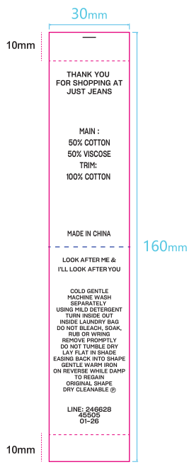

 |  | 50% COTTON 50% VISCOSE |  |  |  | 50% COTTON 50% VISCOSE

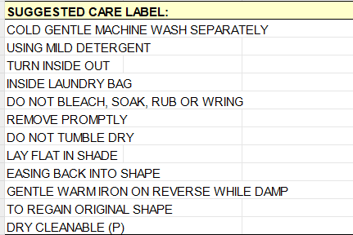

 |  | LINE: 240677 |  |  |  | LINE: 152911
 |  | 45505 |  |  |  | 45505
 |  | 03-26 |  |  |  | 03-26

